1
象山区纪委监委办公家具采购需求
序号 | 品名 | 图片 | 规格型号及参数 | 单位 | 数量 | 单价 | 金额
1 | 3米会议桌 | 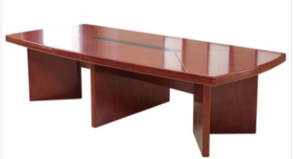 | 规格尺寸：3000*1500*760mm 1、基材：实木，椭圆形，经过防虫、防腐等处理，平整度好，性能稳定，不易变形。 2、材质：桌厚度≥6cm，环保材质、环保油漆，无节疤、腐朽、裂纹、虫眼、夹皮、变色等缺陷，同一件产品木质文理协调一致，无色差。 3、五金配件：采用国内优质五金配件，品质优越，持久耐用。 4、油漆：采用优质亚光聚脂漆，光泽均匀度好，耐磨、保光、保色性强。 5、适用人数10-12人。 | 张 | 2 | 9000 | 18000
2 | 会议椅 | 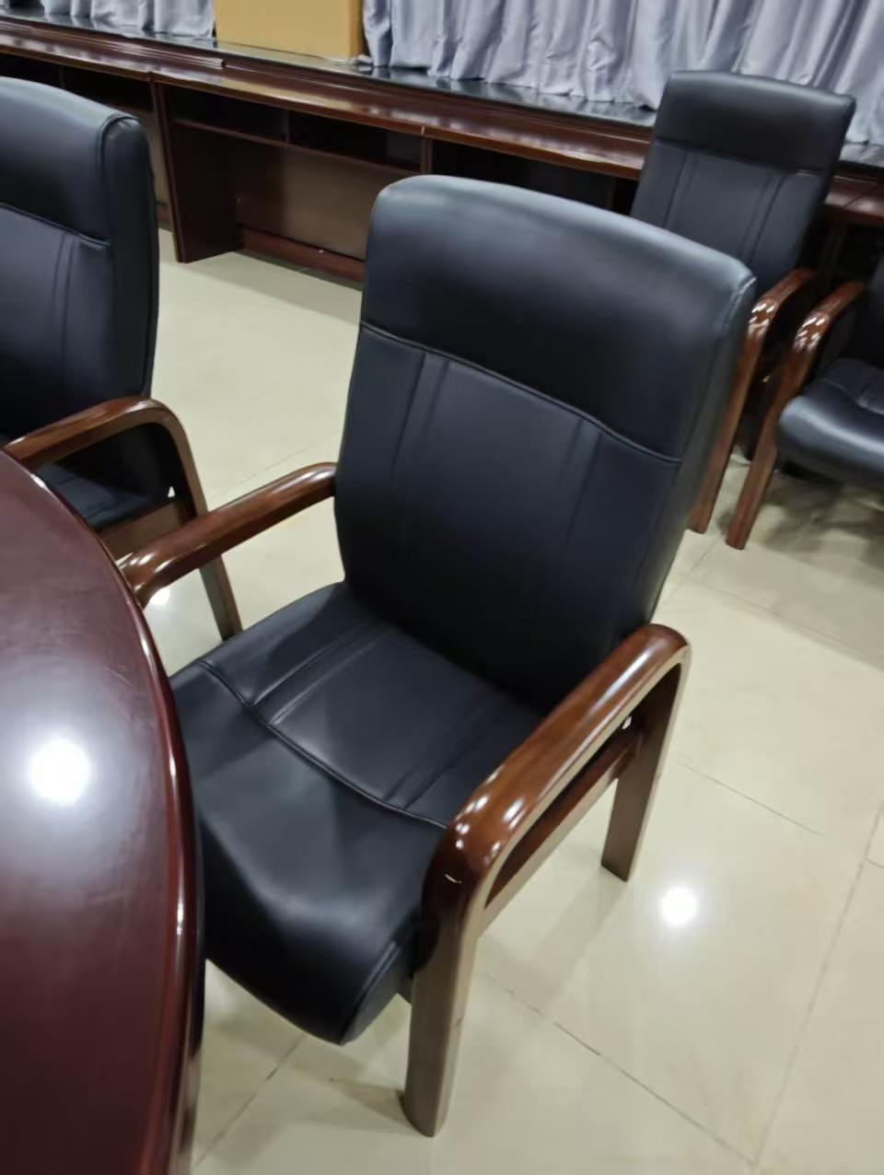 | 规格尺寸：610*630*1040mm 1、面料:优质西皮,经液态浸色及防潮、防污等工艺处理,皮面柔软舒适,光泽持久。 2、辅料:优质高密度海棉，表面有一层保护面,防氧化，防碎。 3、实木：木材采用优质实木，经过自然干燥和强制蒸汽干燥，无明显疤节，卯榫结构；环保材质、环保油漆。 4、油漆：环保油漆，符合国家环保标准，耐磨，耐高温，颜色一致，漆面光滑，无杂质，无气泡，无皱痕。 | 把 | 25 | 500 | 12500
3 | 办公桌 | 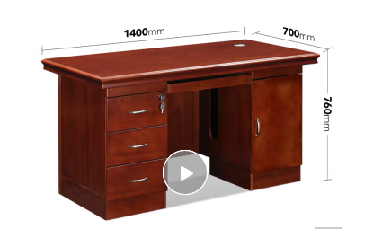 | 规格尺寸：1400*700*750mm 1、实木。 2、环保材质，优质五金配件，环保漆。 3、带抽屉、带柜子。 4、无节疤、腐朽、裂纹、虫眼、夹皮、变色等缺陷，同一件产品木质文理协调一致，无色差。防虫、防腐处理，光泽均匀度好，耐磨、保光、保色性强。 | 套 | 67 | 2500 | 167500
 | 办公椅 | 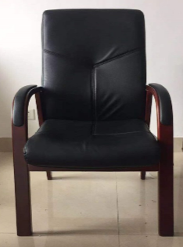 | 规格尺寸：1100mm*530mm*530mm 1、优质PU革，填充高密度冷发泡定型海绵，固定扶手，实木座椅，优质五金配件，皮面柔软舒适,光泽持久。 2、油漆：环保油漆，符合国家环保标准，耐磨，耐高温，颜色一致，漆面光滑，无杂质，无气泡，无皱痕。
4 | 主席台 | 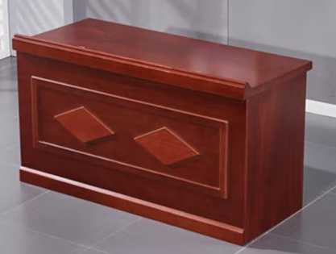 | 规格尺寸：1400*600*750 1、实木，基材甲醛释放限量等级E1、优质五金配件，环保漆。 2、桌面有穿线孔。 3、无节疤、腐朽、裂纹、虫眼、夹皮、变色等缺陷，同一件产品木质文理协调一致，无色差。防虫、防腐处理，光泽均匀度好，耐磨、保光、保色性强。 | 张 | 5 | 1200 | 6000
5 | 1.4米条桌 | 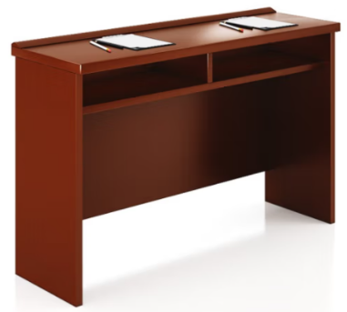 | 规格：1400*400*760mm 1、实木，基材甲醛释放限量等级E1，优质五金配件，环保漆。 2、无节疤、腐朽、裂纹、虫眼、夹皮、变色等缺陷，同一件产品木质文理协调一致，无色差。防虫、防腐处理，光泽均匀度好，耐磨、保光、保色性强。 | 张 | 24 | 900 | 21600
6 | 会议椅 | 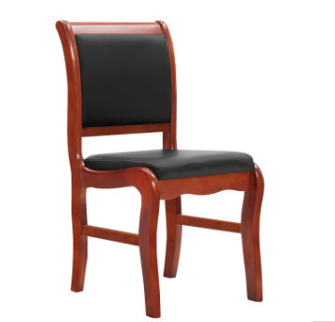 | 规格：470*470*900mm 1、实木材质，优质西皮，经液态浸色及防潮、防污等工艺处理,皮面柔软舒适,光泽持久。 2、辅料:优质高密度海棉，表面有一层保护面,防氧化,防碎。 3、实木：木材采用优质实木，经过自然干燥和强制蒸汽干燥，无明显疤节，卯榫结构；环保材质、环保油漆。 4、油漆：环保油漆，符合国家环保标准，耐磨，耐高温，颜色一致，漆面光滑，无杂质，无气泡，无皱痕。 | 把 | 48 | 500 | 24000
合 计（元） |  |  |  |  |  |  | 249600

